Home(before login)
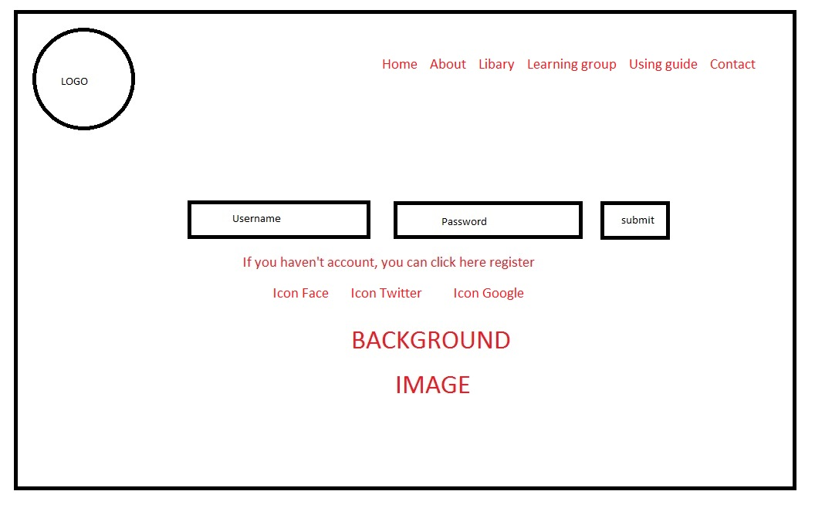

User sign-up
Sign-up

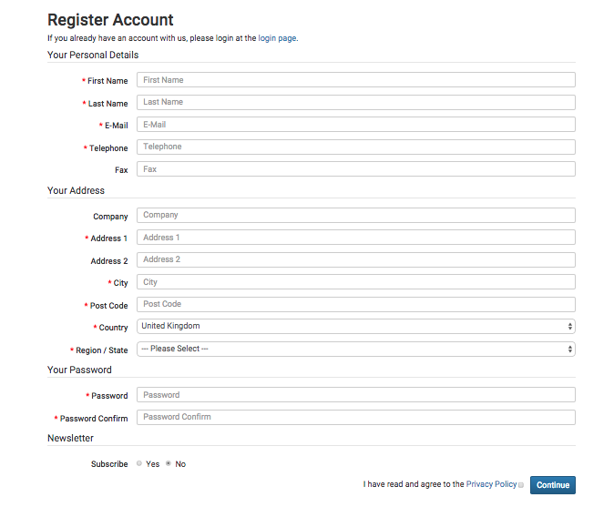

forget password

Vocabulary modules
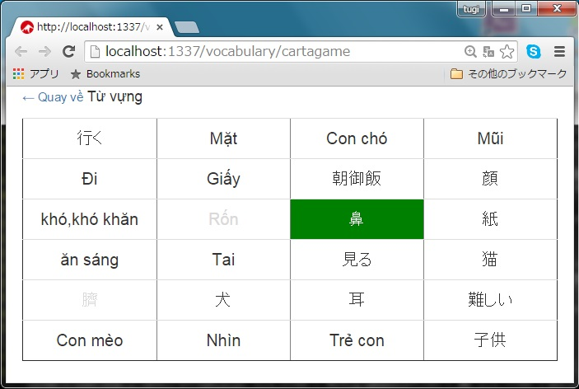
▪️Flash card style module

▪️Quick learning style module

▪️Cartagame learning style module

